Титул_лист
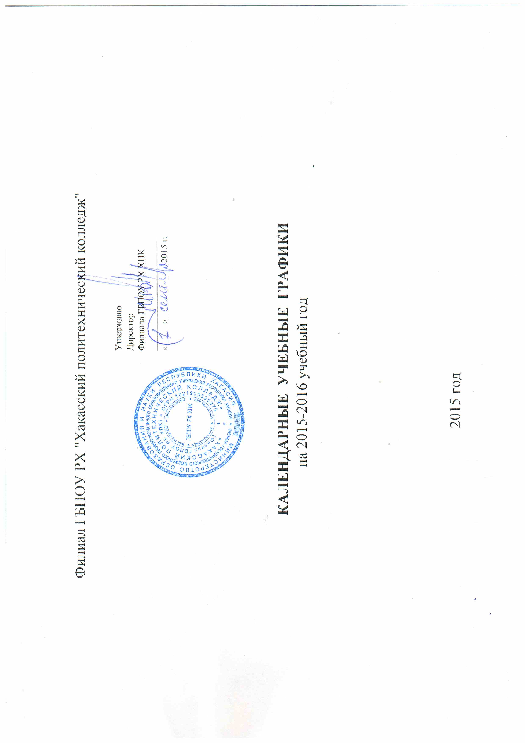
Филиал ГБПОУ РХ "Хакасский политехнический колледж"

 |  |  |  | Утверждаю
 |  |  |  | Директор
 |  |  |  | Филиала ГБПОУ РХ ХПК
 |  |  |  | _________________________
 |  |  |  | «_____»____________ 2015 г.

 | КАЛЕНДАРНЫЕ УЧЕБНЫЕ ГРАФИКИ
 |  | на 2015-2016 учебный год

 |  |  | 2015 год

